Sheet1
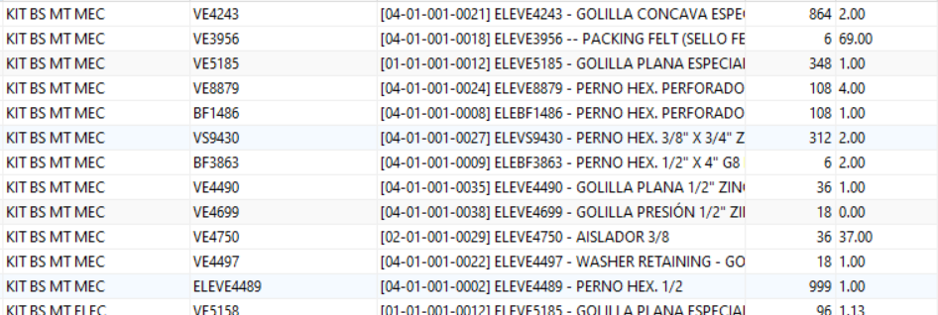
ELEVE6090 | RETENEDOR RODAMIENTO - SLEEVE | 36 | 183.49
ELEVE8234 | COLLAR | 36 | 86
ELEVE8233 | TAPA PORTA RODAMIENTO | 36 | 1

